2023_03_data
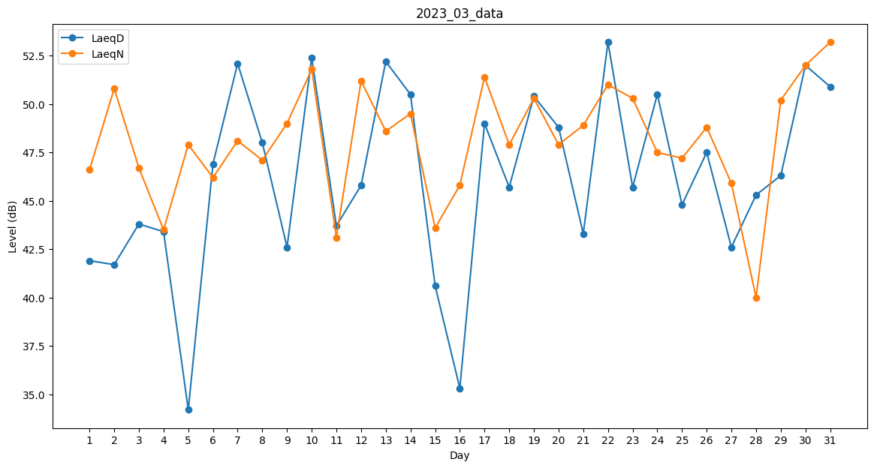
Day | LaeqD | LaeqN
1 | 41.9 | 46.6
2 | 41.7 | 50.8
3 | 43.8 | 46.7
4 | 43.4 | 43.5
5 | 34.2 | 47.9
6 | 46.9 | 46.2
7 | 52.1 | 48.1
8 | 48 | 47.1
9 | 42.6 | 49
10 | 52.4 | 51.8
11 | 43.7 | 43.1
12 | 45.8 | 51.2
13 | 52.2 | 48.6
14 | 50.5 | 49.5
15 | 40.6 | 43.6
16 | 35.3 | 45.8
17 | 49 | 51.4
18 | 45.7 | 47.9
19 | 50.4 | 50.3
20 | 48.8 | 47.9
21 | 43.3 | 48.9
22 | 53.2 | 51
23 | 45.7 | 50.3
24 | 50.5 | 47.5
25 | 44.8 | 47.2
26 | 47.5 | 48.8
27 | 42.6 | 45.9
28 | 45.3 | 40
29 | 46.3 | 50.2
30 | 52 | 52
31 | 50.9 | 53.2

